Tabelle1
Themen | Anmerkungen von Fr. Knobloch | Umsetzung
Linearführung | gibt es Zulieferdokumente | keine Dokumente, kommt in die EVTL mit unserer Nr. und in ein Schaubild (Ausführung ECT) | 2024-03-07 | P2906.20.00.00.000_Rahmen komplett_Ersatzteilschaubild P2906.20.00.00.000_Rahmen komplett_EVTL | 2024-03-08
Kugeldrehverbindung | gibt es Zulieferdokumente | keine Dokumente, kommt in die EVTL mit unserer Nr. und in ein Schaubild (Ausführung ECT) | 2024-03-07 | P2906.20.00.00.000_Rahmen komplett_Ersatzteilschaubild P2906.20.00.00.000_Rahmen komplett_EVTL | 2024-03-08
Zyklonabscheider | gibt es Zulieferdokumente | in EVTL P2906.24.00.00.000_Vakuumeinrichtung_EVTL vorhanden | 2024-03-07
Luftfilter | gibt es Zulieferdokumente | in EVTL P2906.24.00.00.000_Vakuumeinrichtung_EVTL vorhanden | 2024-03-07
Schauglas mit Scheibenwischer | nicht in EVTL und Schaubild enthalten | wird ergänzt (Ausführung ECT) | 2024-03-07 | in P2906.01.00.00.000_Rumpf komplett_EVTL / Schaubild als Pos 26 ergänzt | 2024-03-08
Kühlsystem | Gibt es Kühler? | keine Betrachtung, Schnittstelle ist der Anschluss am Verteiler | 2024-03-07
Kühlverteiler | in die Doku aufnehmen? | keine Betrachtung | 2024-03-07
Bedienpanel | Bild, Lieferant? | in der Doku von Intronic enthalten, Displaybild wird nach der Montage erstellt | 2024-03-07
BA, Kapitel 3.4.1 | falscher Bezeichnung von Pos 4 | wird korrigiert (Ausführung ECT) | 2024-03-07 |  | 2024-03-08
max Betriebsdruck |  | Vorpresse 60bar, Hauptpresse 120bar | 2024-03-07
Kabeltrasse |  | keine Betrachtung, kundenseitig | 2024-03-07
Arbeitsplatz | Wo wird der Arbeitspaltz sein? | 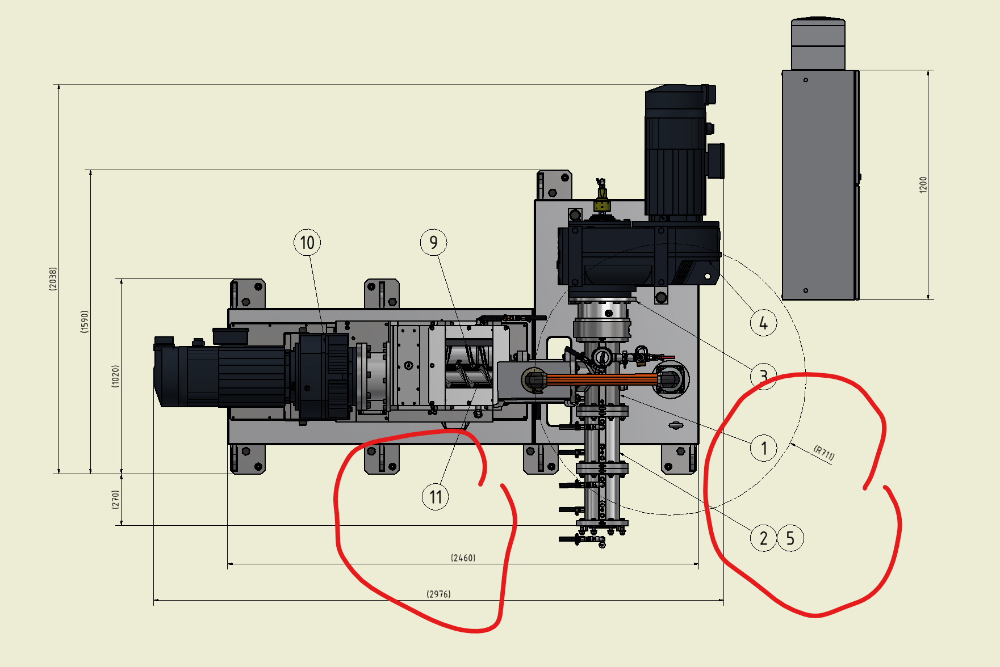 | 2024-03-07 |  | 2024-03-07

techn Daten Motoren |  | Datenblätter lädt Hr. Kasper noch runter 400V, 50Hz, Nenndrehzahl 2 - 20 Vorpresse 11kW Hauptpresse 15kW | 2024-03-07
Schmierstellen | Angaben für Lineareinheit und Kugeldehverbindung fehlt | benötigte Info an Fr. Knobloch, Erstellung der Schmierstellenabbildung durch Fr. Knobloch | 2024-03-08 |  | 2024-03-08

